Source Images
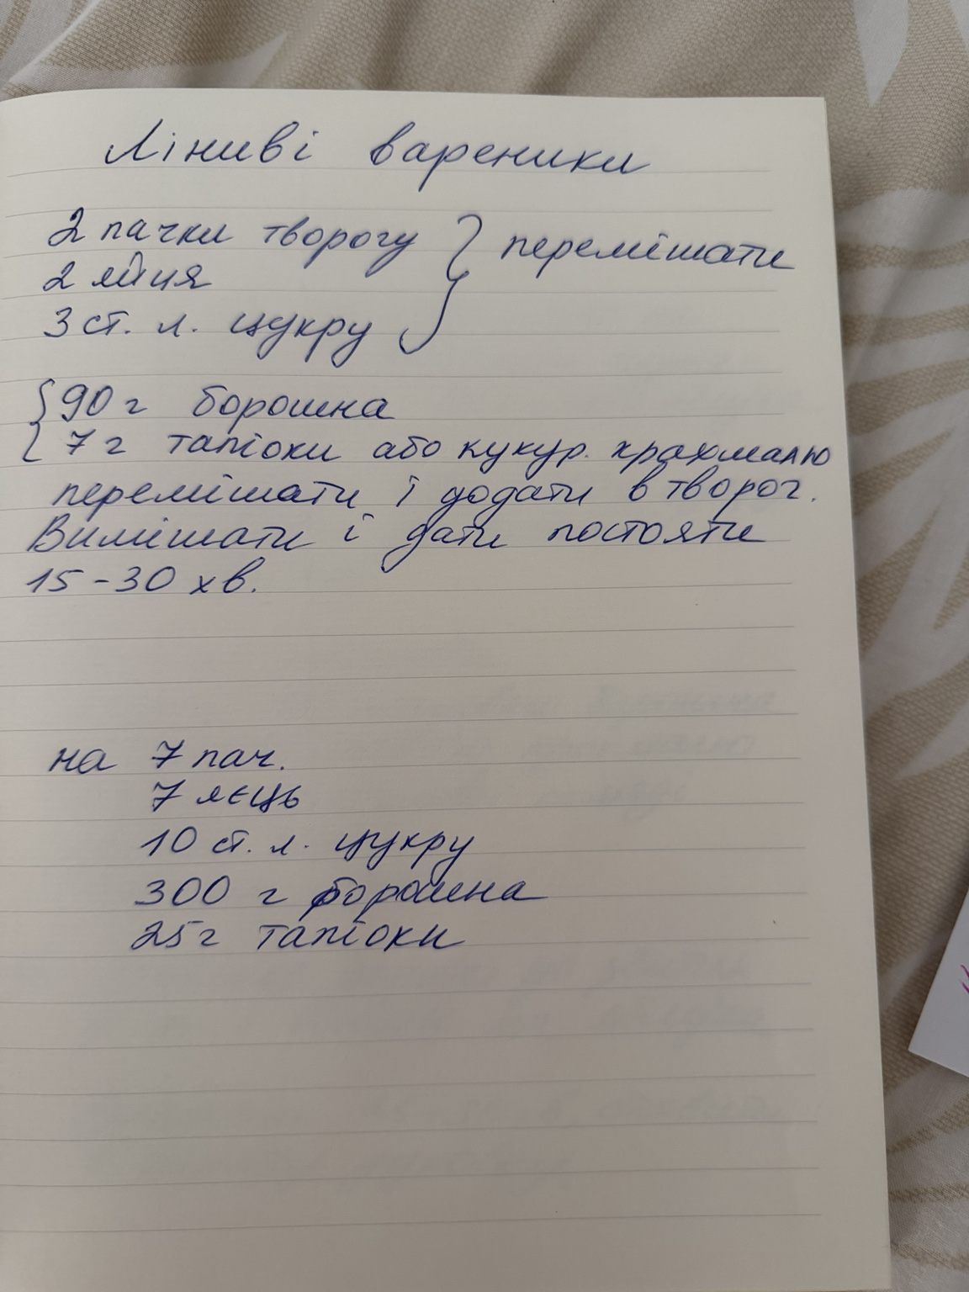
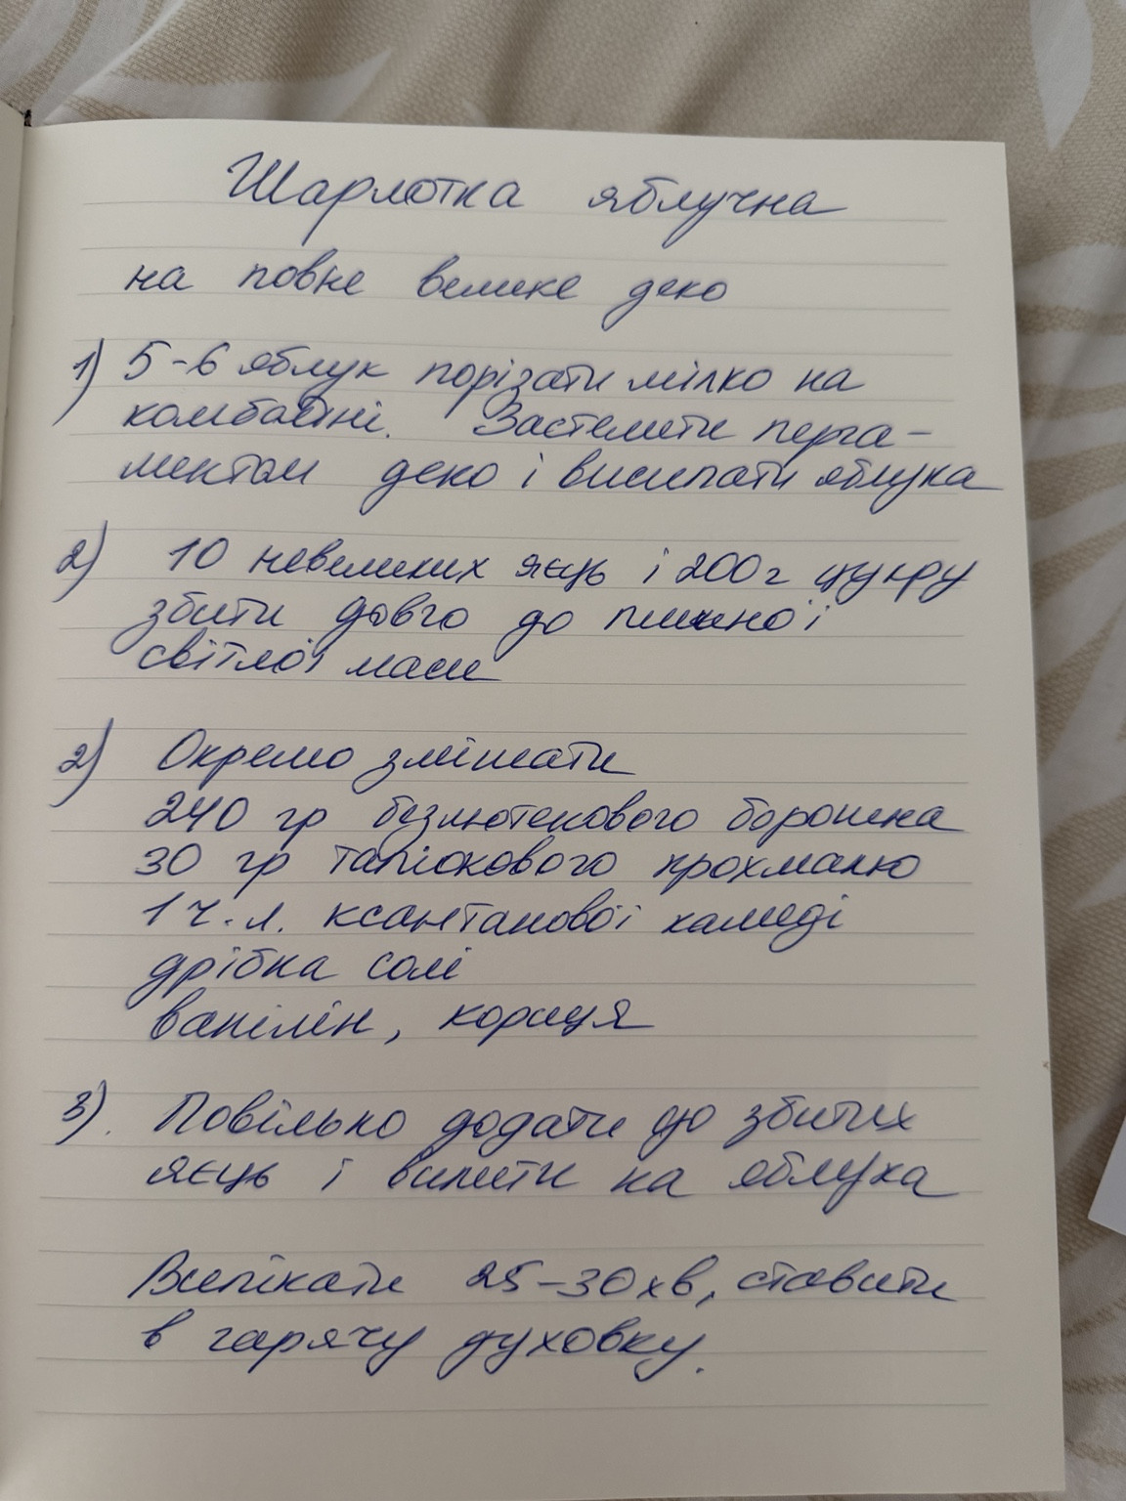
Source images
Original notebook pages embedded in this workbook. Transcriptions are stored in Recipe Archive.
Торт з чорносливом · image.png | Банановий хліб · IMG_1272.jpeg
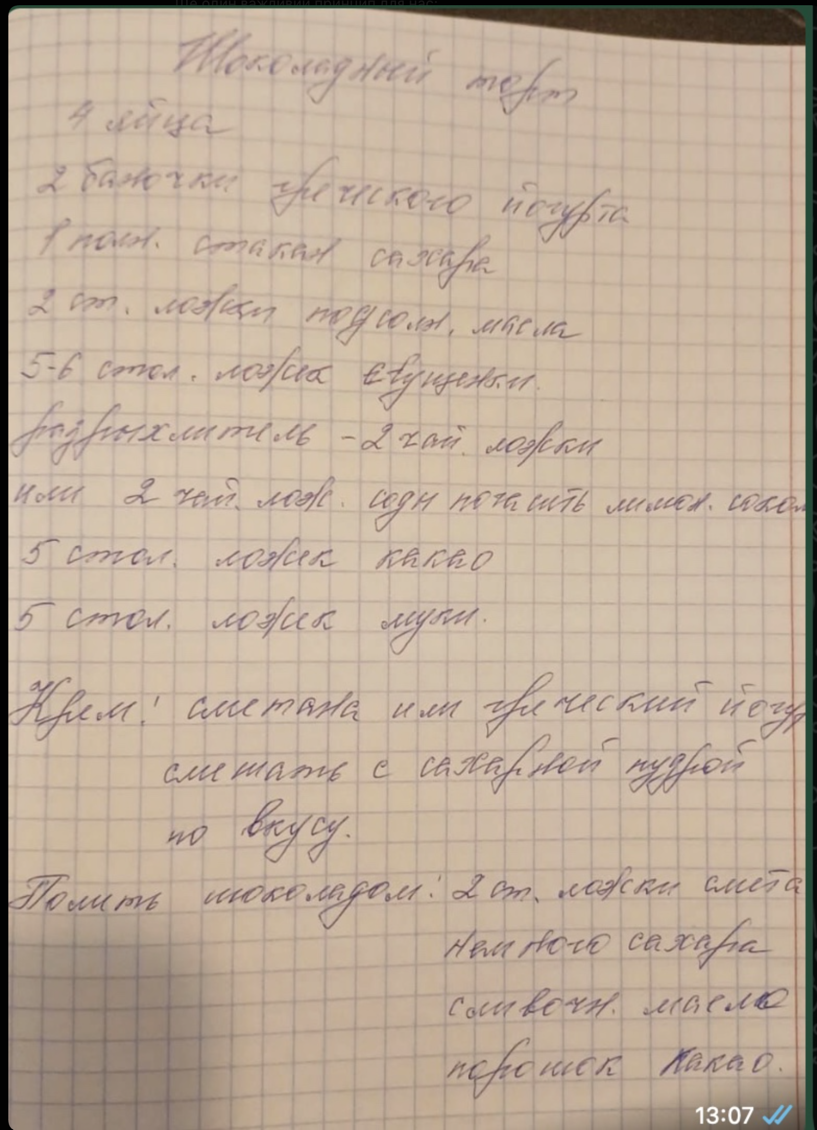
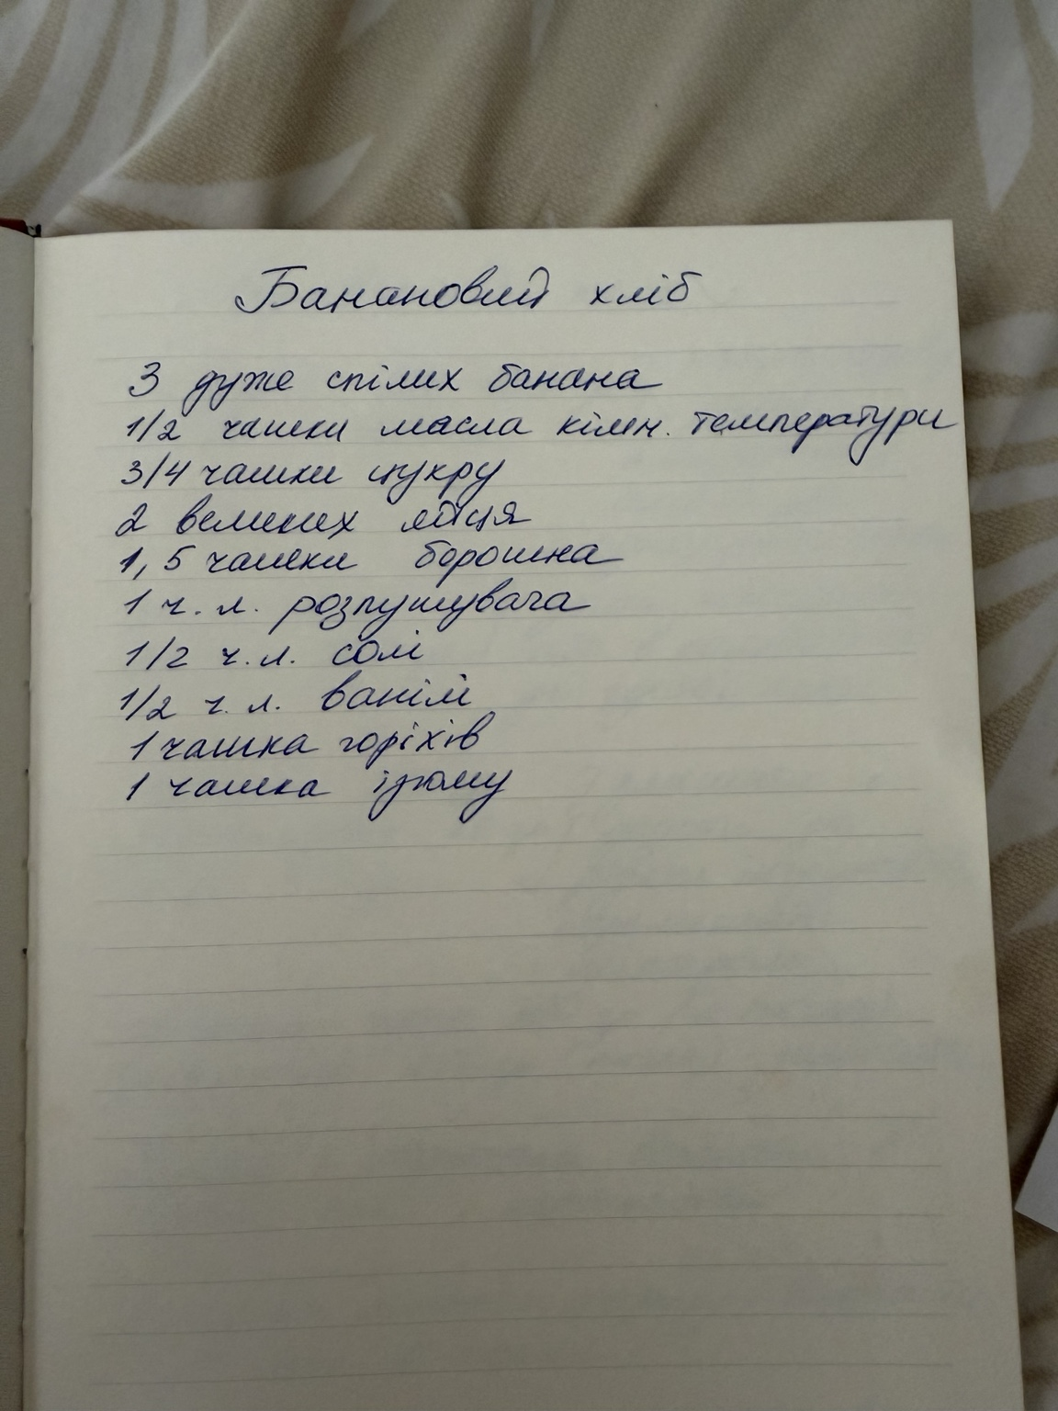

Морквяний кекс · IMG_1273.jpeg | Бісквіт · IMG_1274.jpeg
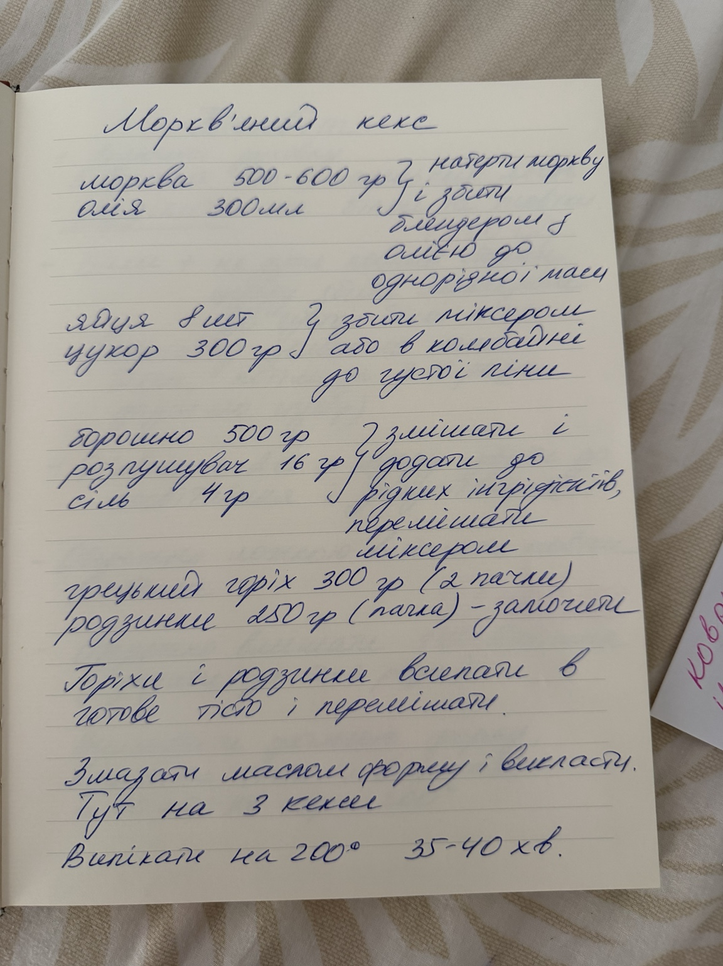
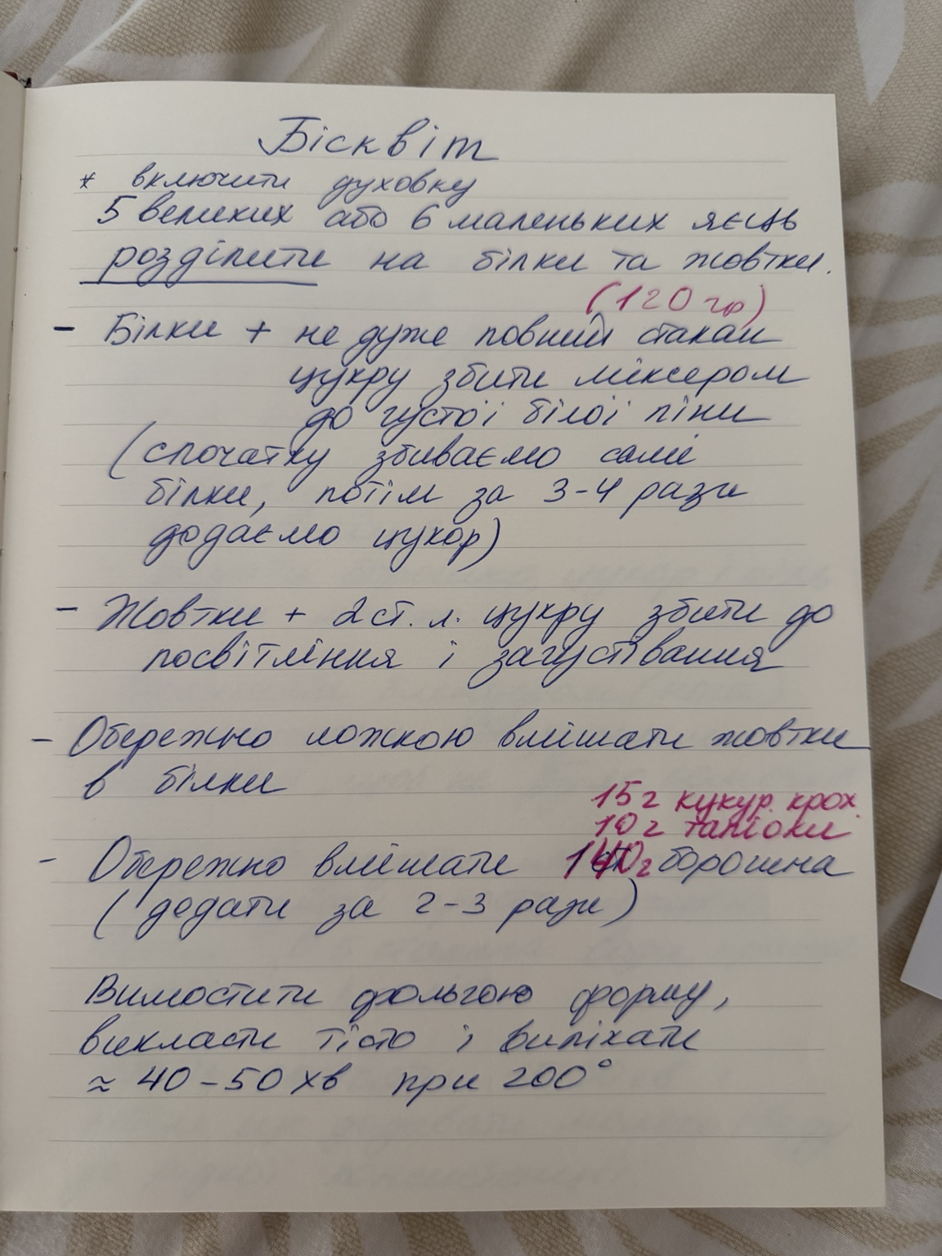

Млинці · IMG_1275.jpeg | Творожні вафлі · IMG_1276.jpeg
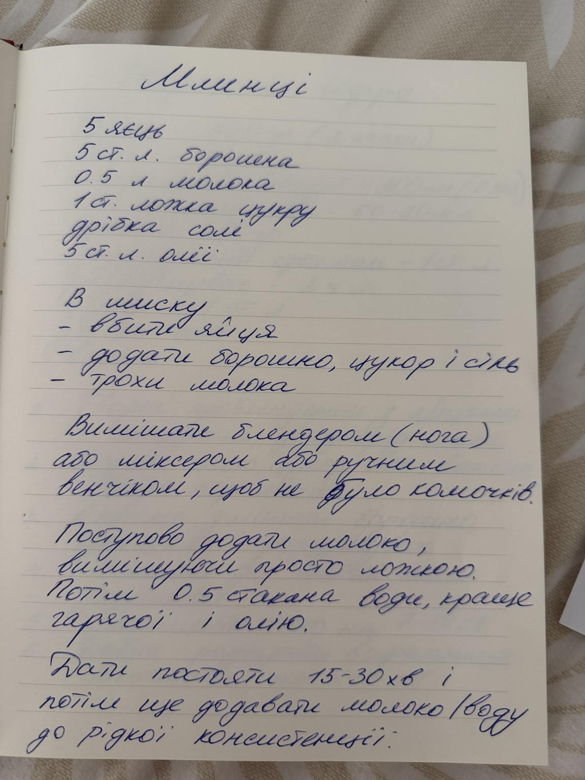
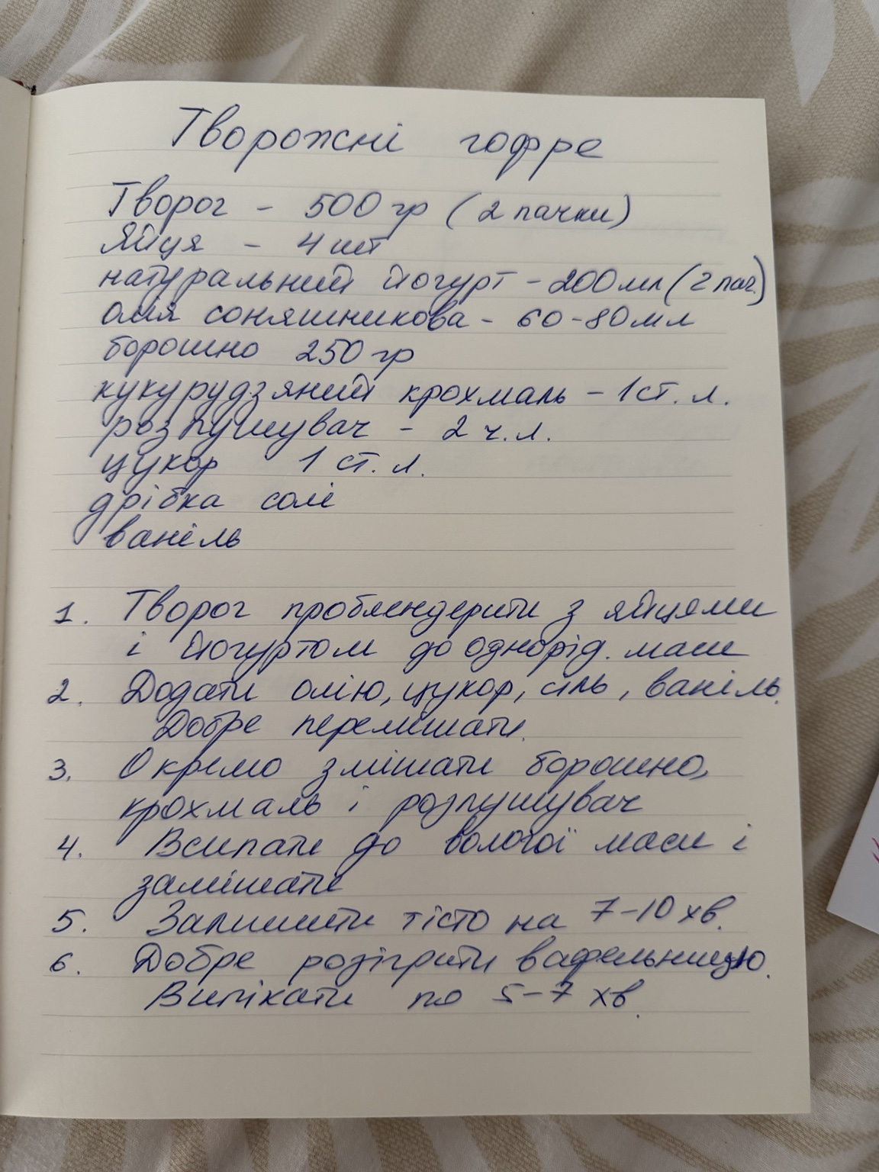

Ліниві вареники · IMG_1277.jpeg | Яблучна шарлотка · IMG_1278.jpeg

Recipe Photos
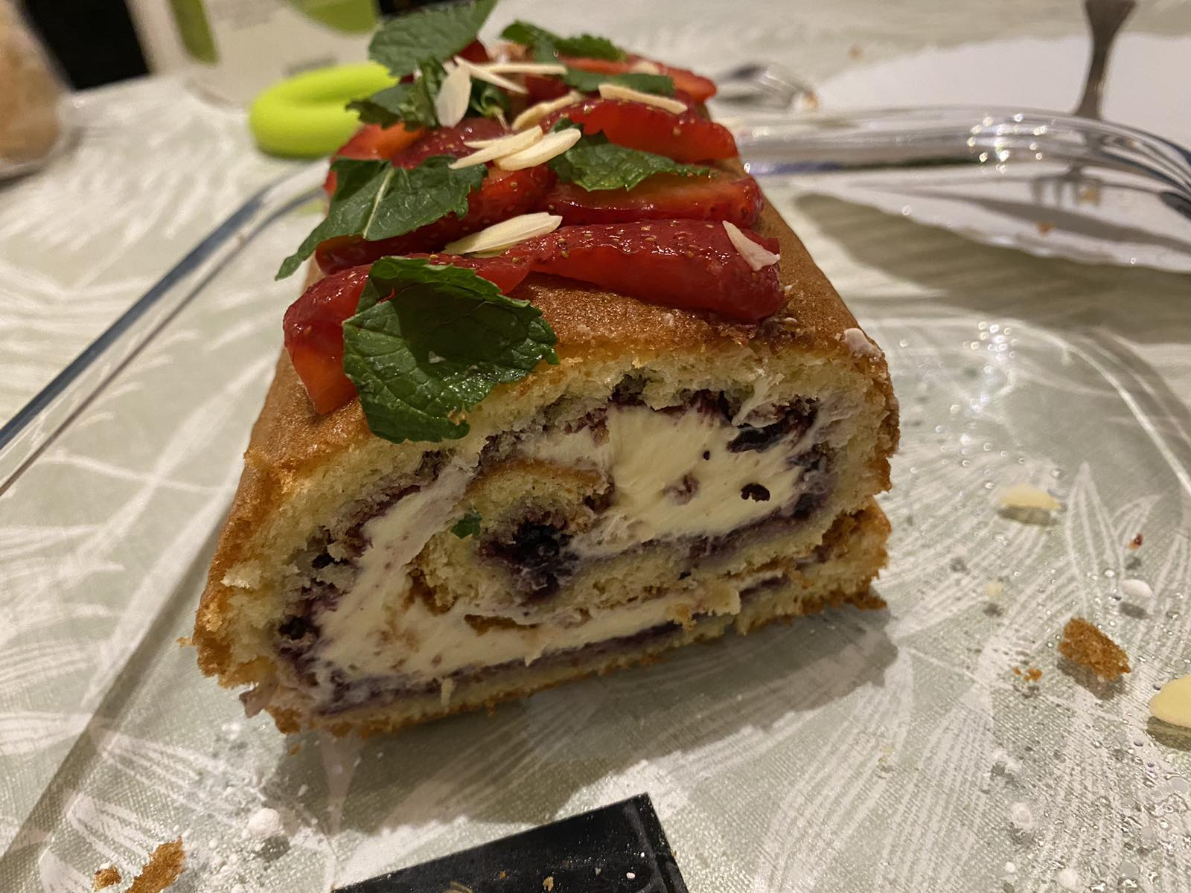
Recipe photos
Food photos supplied by the author. Photo status remains a separate publication-quality decision.
Бісквітний рулет з фруктами · example photo

